Cashflow podrobné
Měsíc |  | 1 | 2 | 3 | 4 | 5 | 6 | 7 | 8 | 9 | 10 | 11 | 12

Výnosy |  | 17,800 Kč | 25,632 Kč | 30,758 Kč | 36,910 Kč | 44,292 Kč | 53,151 Kč | 63,781 Kč | 76,537 Kč | 91,844 Kč | 110,213 Kč | 132,255 Kč | 158,707 Kč
Prodaných samolepek | 89 Kč | 200 | 288 | 346 | 415 | 498 | 597 | 717 | 860 | 1,032 | 1,238 | 1,486 | 1,783 | 9,459
Prodej celkem |  | 17,800 Kč | 25,632 Kč | 30,758 Kč | 36,910 Kč | 44,292 Kč | 53,151 Kč | 63,781 Kč | 76,537 Kč | 91,844 Kč | 110,213 Kč | 132,255 Kč | 158,707 Kč
 |  |  |  |  |  |  |  |  |  |  |  |  |  | Celkem za rok
Měsíční zákaznický přírustek | 20% |  |  |  |  |  |  |  |  |  |  |  |  | Příjmy | 841,880 Kč
Přímé náklady |  | -6,000 Kč | -8,640 Kč | -10,368 Kč | -12,442 Kč | -14,930 Kč | -17,916 Kč | -21,499 Kč | -25,799 Kč | -30,959 Kč | -37,150 Kč | -44,581 Kč | -53,497 Kč | Přímé náklady/výroba | -283,780 Kč
Výroba | 30 Kč/ks | -6,000 Kč | -8,640 Kč | -10,368 Kč | -12,442 Kč | -14,930 Kč | -17,916 Kč | -21,499 Kč | -25,799 Kč | -30,959 Kč | -37,150 Kč | -44,581 Kč | -53,497 Kč | Nepřímé celkem | -479,810 Kč
 |  |  |  |  |  |  |  |  |  |  |  |  |  | Marketing | -308,779.62 Kč
Hrubá marže |  | 11,800 Kč | 16,992 Kč | 20,390 Kč | 24,468 Kč | 29,362 Kč | 35,235 Kč | 42,282 Kč | 50,738 Kč | 60,885 Kč | 73,062 Kč | 87,675 Kč | 105,210 Kč
Nepřímé náklady |  | -53,190 Kč | -15,130 Kč | -22,008 Kč | -24,382 Kč | -27,020 Kč | -30,306 Kč | -43,339 Kč | -39,089 Kč | -44,699 Kč | -51,490 Kč | -59,671 Kč | -69,487 Kč
Marketing |  |  |  |  |  |  |  |  |  |  |  |  |  | Mzdy | -40,950 Kč
Z obratu | 30 Kč/ks | -6,000.00 Kč | -8,640.00 Kč | -10,368.00 Kč | -12,441.60 Kč | -14,929.92 Kč | -17,915.90 Kč | -21,499.08 Kč | -25,798.90 Kč | -30,958.68 Kč | -37,150.42 Kč | -44,580.50 Kč | -53,496.60 Kč
Vstup na trh | 50%z kapitálu | -25,000 Kč |  |  |  |  |  |  |  |  |  |  |  | Správní režie | -31,080 Kč
Výrobní režie
Brigádník DPP, 150/h, 50 kusů/h |  | -1,600 Kč | -1,900 Kč | -2,050 Kč | -2,350 Kč | -2,500 Kč | -2,800 Kč | -3,250 Kč | -3,700 Kč | -4,150 Kč | -4,750 Kč | -5,500 Kč | -6,400 Kč | Mzda podnikatele | -50,000 Kč
Správní režie |  | -2,590 Kč | -2,590 Kč | -2,590 Kč | -2,590 Kč | -2,590 Kč | -2,590 Kč | -2,590 Kč | -2,590 Kč | -2,590 Kč | -2,590 Kč | -2,590 Kč | -2,590 Kč | Cashflow za rok | 75,790.30
Mzda podnikatele |  |  |  | -5,000 Kč | -5,000 Kč | -5,000 Kč | -5,000 Kč | -5,000 Kč | -5,000 Kč | -5,000 Kč | -5,000 Kč | -5,000 Kč | -5,000 Kč | Úroky | -2,500 Kč
Zřizovací |  |  |  |  |  |  |  |  |  |  |  |  |  | Kapital | 50,000 Kč
S.R.O. |  | -9,000 Kč |  |  |  |  |  |  |  |  |  |  |  | Rezerva | -24,000 Kč
Průmyslový vzor |  | -7,000 Kč
Ochraná známka |  |  |  |  |  |  |  | -9,000 Kč
Rezerva/příležitostné/právník | 2000 | -2,000 Kč | -2,000 Kč | -2,000 Kč | -2,000 Kč | -2,000 Kč | -2,000 Kč | -2,000 Kč | -2,000 Kč | -2,000 Kč | -2,000 Kč | -2,000 Kč | -2,000 Kč
Provozní cash-flow |  | -41,390 Kč | 1,862 Kč | -1,618 Kč | 87 Kč | 2,342 Kč | 4,929 Kč | -1,058 Kč | 11,649 Kč | 16,187 Kč | 21,572 Kč | 28,004 Kč | 35,723 Kč

Financování |  | 49,792 Kč | -208 Kč | -208 Kč | -208 Kč | -208 Kč | -208 Kč | -208 Kč | -208 Kč | -208 Kč | -208 Kč | -208 Kč | -50,208 Kč
Počáteční kapitál |  | 50,000 Kč |  |  |  |  |  |  |  |  |  |  | -50,000 Kč
Úrok, jednoduché úročení | 5%p.a. | -208 Kč | -208 Kč | -208 Kč | -208 Kč | -208 Kč | -208 Kč | -208 Kč | -208 Kč | -208 Kč | -208 Kč | -208 Kč | -208 Kč

Cash-flow provoz + financování (měsíčně) |  | 8,401.67 | 1,653.67 | -1,825.93 | -121.45 | 2,133.92 | 4,720.37 | -1,265.88 | 11,440.61 | 15,978.39 | 21,363.74 | 27,796.15 | -14,484.95
Cash kumulovaně |  | 8,401.67 | 10,055.33 | 8,229.40 | 8,107.95 | 10,241.87 | 14,962.24 | 13,696.36 | 25,136.96 | 41,115.36 | 62,479.09 | 90,275.25 | 75,790.30

Bod zvratu | 1 |  | Ano | - | - | Ano | Ano | - | Ano | Ano | Ano | Ano | -
 | 393

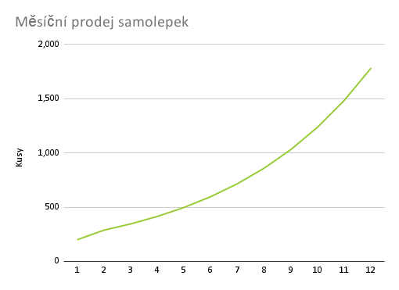
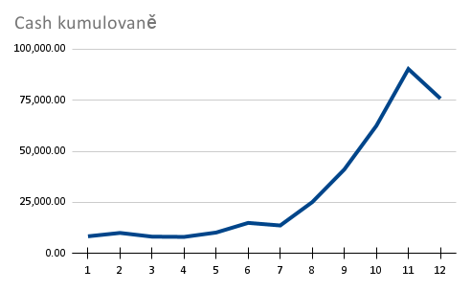

(2) splatíme-li za rok úvěr, kolik nám zbude?
(4) jak realistický je odhad výnosů, co kdyby rostl počet uživatelů pomaleji / rychleji?
(8) co kdybyste byli plátci DPH?

